LET
FUNCIÓN LET | Ejercicio sencillo con la Función LET
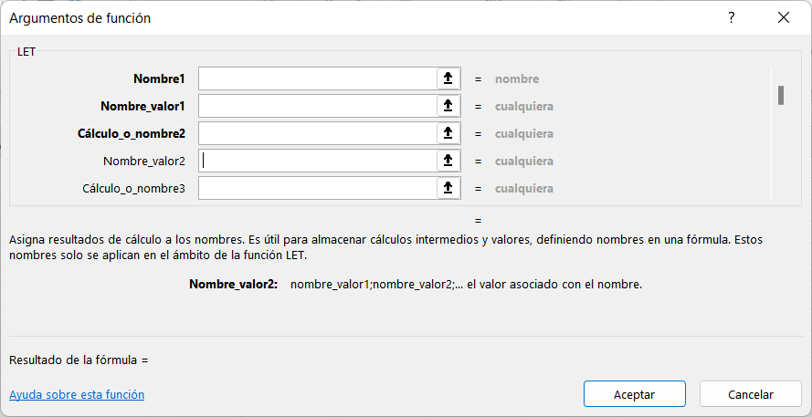
 | Nombre: y
 | Valor: 10
 | Cálculo: sumar 10 a y
 |  | =LET(y;10;y+10)
 | Resultado | #NAME?

LAMBDA
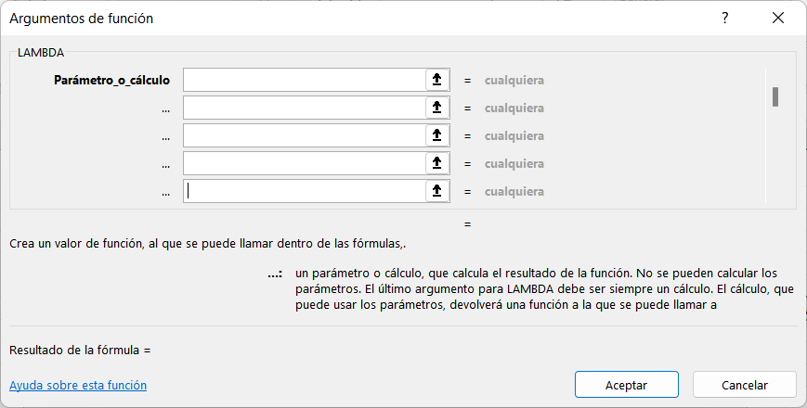
FUNCIÓN LAMBDA | Ejercicio sencillo con LAMBDA
 | = LAMBDA(m; m*2%)
 | parámetro1, parámetro2, …,
 | m

 | cálculo
 | m*2%

 | 20,000
 | #NAME?
 | #NAME?

Bancos C43
Bancos Cuaderno 43 | Cuaderno 43 banca electrónica

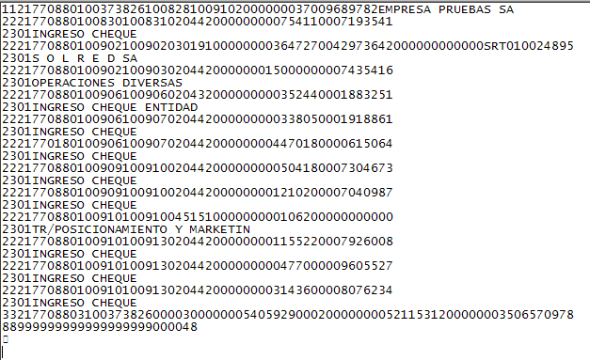

La información bancaria es uno de los procesos más importantes dentro del departamento de tesorería de la empresa, hay que estar en permanente contacto con las entidades para conocer el estado de las cuentas bancarias y así poder tomar decisiones que afectan a las previsiones de liquidez.
La norma 43, o cuaderno 43 (C43), es un estándar de comunicación que permite automatizar el proceso de la conciliación bancaria, con él se realiza la integración de los extractos bancarios en la contabilidad y permite la automatización de algunos procesos contables.

Panel control Balance
Balance de Situación
ACTIVO
PATRIMONIO NETO
Empresa: ___________________
Período: de Enero a Diciembre

Activo | 2022 | Pasivo | 2022

A) ACTIVO NO CORRIENTE | 674,005.06 | A) PATRIMONIO NETO | 534,337.39
I. Inmovilizado intangible | 923.00 | A-1) Fondos propios | 534,337.39
206 APLICACIONES INFORMÁTICAS | 923.00 | I. Capital | 24,000.00
II. Inmovilizado material | 656,871.56 | 1. Capital escriturado | 24,000.00
211 CONSTRUCCIONES | 655,958.00 | 100 CAPITAL SOCIAL | 24,000.00
215 OTRAS INSTALACIONES | 3,157.20 | III. Reservas | 169,453.59
216 MOBILIARIO | 457.68 | 112 RESERVA LEGAL | 800.00
217 EQUIPOS PARA PROCESOS DE INFO | 1,937.86 | 113 RESERVAS VOLUNTARIAS | 168,653.59
218 ELEMENTOS DE TRANSPORTE | 17,268.15 | V. Resultados de ejercicios anteriores | 0
281 AMORTIZACIÓN ACUMULADA DEL IN | -21,907.33 | VII. Resultado del ejercicio | 340,883.80
PASIVO
III. Inversiones inmobiliarias | 16,210.50 | B) PASIVO NO CORRIENTE | 165,000.00
220 INVERSIONES EN TERRENOS Y BIE | 16,210.50 | II. Deudas a largo plazo | 165,000.00
B) ACTIVO CORRIENTE | 1,523,393.73 | 1. Deudas con entidades de crédito | 165,000.00
I. Existencias | 338,446.67 | 170 DEUDAS A LARGO PLAZO CON ENTI | 165,000.00
300 MERCADERÍAS A | 308,945.17 | C) PASIVO CORRIENTE | 1,498,061.40
407 ANTICIPOS A PROVEEDORES | 29,501.50 | II. Deudas a corto plazo | -178,867.47 | T O T A L A C T I V O |  |  | 2,197,398.79
II. Deudores comerciales y otras cuentas a cob. | 843,541.24 | 1. Deudas con entidades de crédito | -138,913.26
1. Clientes ventas y prestación de servicios | 796,667.66 | 520 DEUDAS A CORTO PLAZO CON ENTI | -138,913.26
b) Cltes.ventas y prestación servicios CP | 796,667.66 | 3. Otras deudas a corto plazo | -39,954.21 | T O T A L PATRIMONIO NETO Y PASIVO |  |  | 2,197,398.79
430 CLIENTES | 796,667.66 | 555 PARTIDAS PENDIENTES DE APLICA | -39,954.21 |  |  |  | OK
3. Otros deudores | 46,873.58 | IV. Acreedores comerc. y otras cuentas a pagar | 1,676,928.87
470 HACIENDA PÚBLICA, DEUDORA POR | 27,632.55 | 1. Proveedores | 1,621,764.17
472 HACIENDA PÚBLICA, IVA SOPORTA | 1,150.04 | b) Proveedores a corto plazo | 1,621,764.17 | Ratios
473 HACIENDA PÚBLICA, RETENCIONES | 18,090.99 | 400 PROVEEDORES | 1,621,764.17 | Solvencia | 1.02 | Un valor inferior a 1,5 indica que la liquidez de la empresa es poca. Esta por debajo de 1 la empresa estaría en situación de quiebra.
VI. Efectivo y otros activos líquidos equival. | 341,405.82 | 2. Otros acreedores | 55,164.70 | Tesoreria | 0.79 | Un valor excesivamente bajo la empresa estaría en situación de quiebra.
 |  | 410 ACREEDORES POR PRESTACIONES D | -185.07 | Autonomía Financiera | 0.32 | Recomendable estar en valores próximos a 0,6 como mínimo.Intervalo aceptable de 0,6 a 1,5.
 |  | 465 REMUNERACIONES PENDIENTES DE | 6,640.45 | …
 |  | 475 HACIENDA PÚBLICA, ACREEDORA P | 50,619.49
 |  | 476 ORGANISMOS DE LA SEGURIDAD SO | -1,910.47
 |  | 477 HACIENDA PÚBLICA, IVA REPERCU | 0.30
T O T A L A C T I V O | 2,197,398.79 | T O T A L PATRIMONIO NETO Y PASIVO | 2,197,398.79

